Gráfico
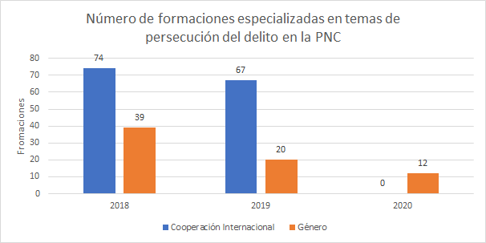
Datos | 2018 | 2019 | 2020
Cooperación Internacional | 74 | 67 | 0
Género | 39 | 20 | 12

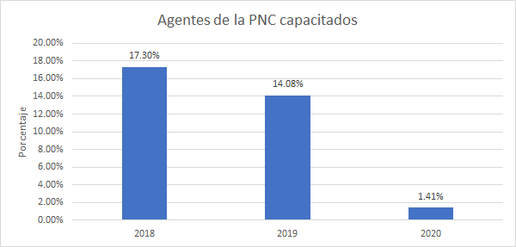
Datos | 2018 | 2019 | 2020
(Policias capacitados/ Total de agentes de la PNC) | 17.30% | 14.08% | 1.41%

